Лист1
2.7. Сведения о проведенных общих собраниях собственников помещений МКДза период с 01.01.2014 по 31.12.2014 .
 | ООО УК "Приоритет"
№ п/п | Адрес дома | № дома | Реквизиты протокола общего собрания (дата, №) | Повестка дня | Протокол общего собрания собственников, содержащий результат (решение собственников)

 | дата заполнения
1 | Байкальская | 236б/4 | б/н от 01.04.2014 | Выбор способа управления, выбор управляющей организации, утверждение тарифа | Решение принято: управление управляющей организации, заключен договор с ООО УК "Приоритет", утвержден тариф на управление и содержание МКД в размере, 22,31 руб/м2
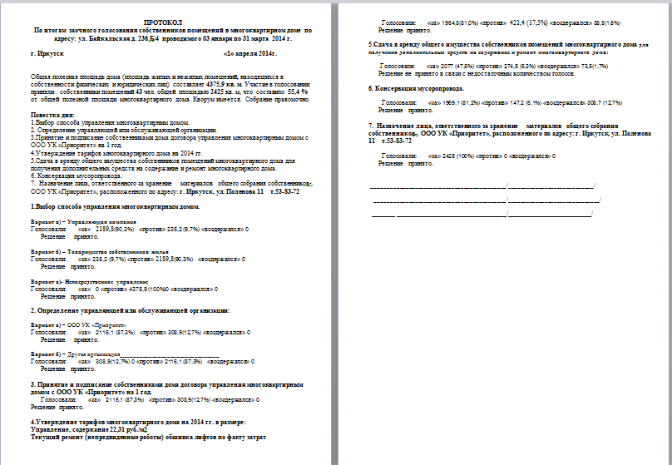
2 | Байкальская | 236б/5 | б/н от 17.01.2014 | Выбор способа управления, выбор управляющей организации, утверждение тарифа | Решение принято: управление управляющей организации, заключен договор с ООО УК "Приоритет", утвержден тариф на управление и содержание МКД в размере, 22,69 руб/м3
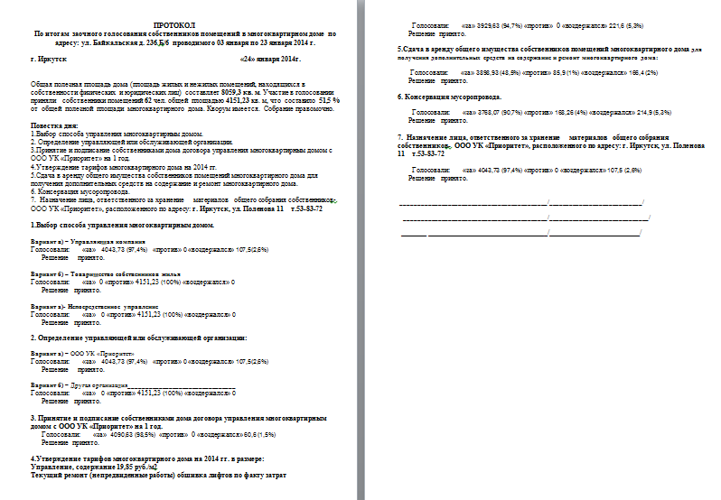
3 | Байкальская | 236б/6 | б/н от 24.01.2014 | Выбор способа управления, выбор управляющей организации, утверждение тарифа | Решение принято: управление управляющей организации, заключен договор с ООО УК "Приоритет", утвержден тариф на управление и содержание МКД в размере, 19,85 руб/м4

4 | Байкальская | 236б/7 | б/н от 01.02.2014 | Выбор способа управления, выбор управляющей организации, утверждение тарифа | Решение принято: управление управляющей организации, заключен договор с ООО УК "Приоритет", утвержден тариф на управление и содержание МКД в размере, 22,11 руб/м5
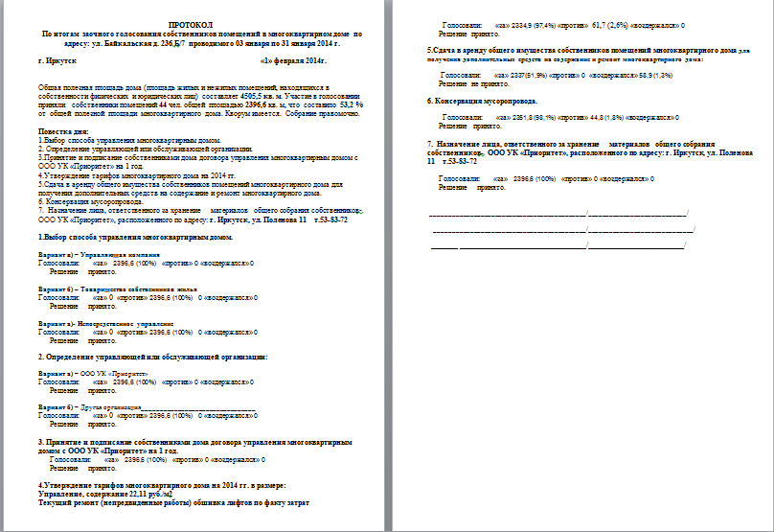
5 | Байкальская | 236б/8 | б/н от 22.01.2014 | Выбор способа управления, выбор управляющей организации, утверждение тарифа | Решение принято: управление управляющей организации, заключен договор с ООО УК "Приоритет", утвержден тариф на управление и содержание МКД в размере, 22,80 руб/м6
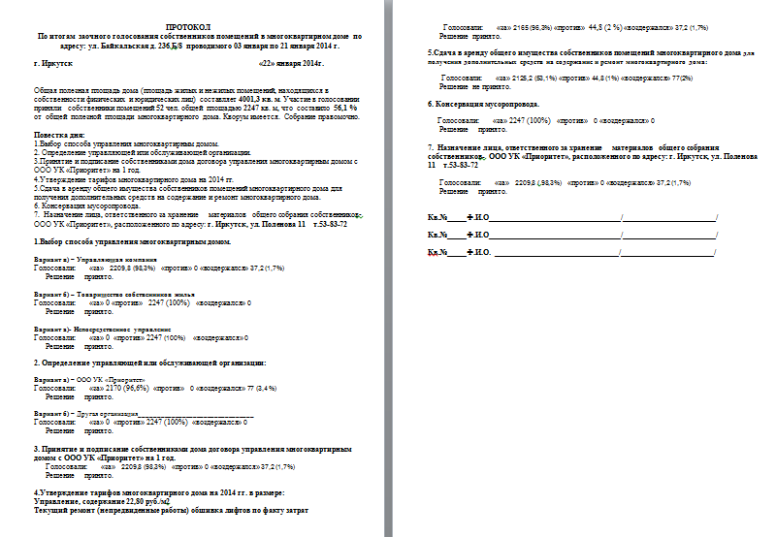
6 | Байкальская | 236б/9 | б/н от 29.01.2014 | Выбор способа управления, выбор управляющей организации, утверждение тарифа | Решение принято: управление управляющей организации, заключен договор с ООО УК "Приоритет", утвержден тариф на управление и содержание МКД в размере, 22,04 руб/м7
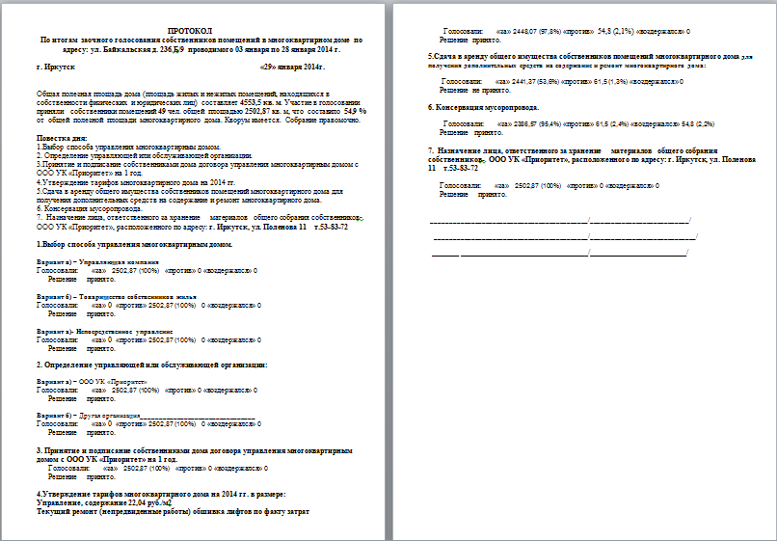
7 | Поленова | 11 | б/н от 29.09.2014 | Выбор способа управления, выбор управляющей организации, выборы совета дома | Решение принято: управление управляющей организации, заключен договор с ООО УК "Приоритет", выбран совет дома
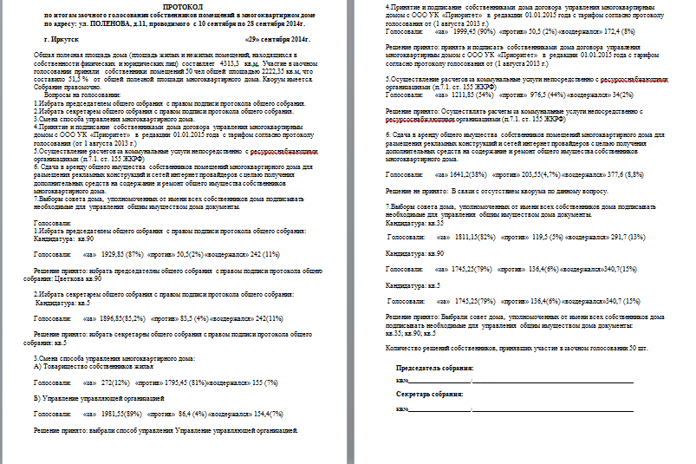
8 | Поленова | 13 | б/н от 07.09.2014 | Выбор способа управления, выбор управляющей организации, утверждение тарифа, выборы совета дома | Решение принято: управление управляющей организации, заключен договор с ООО УК "Приоритет", утвержден тариф на управление и содержание МКД в размере, 18,97 руб/м11
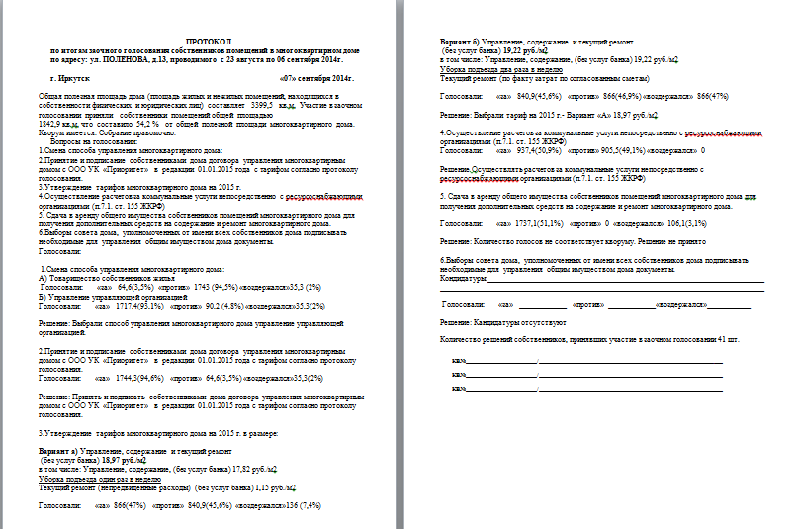
9 | Помяловского | 18 | нет протокола
10 | Помяловского | 24 | б/н от 29.09.2014 | Выбор способа управления, выбор управляющей организации, утверждение тарифа | Решение принято: управление управляющей организации, заключен договор с ООО УК "Приоритет", утвержден тариф на управление и содержание МКД в размере, 14,95 руб/м2
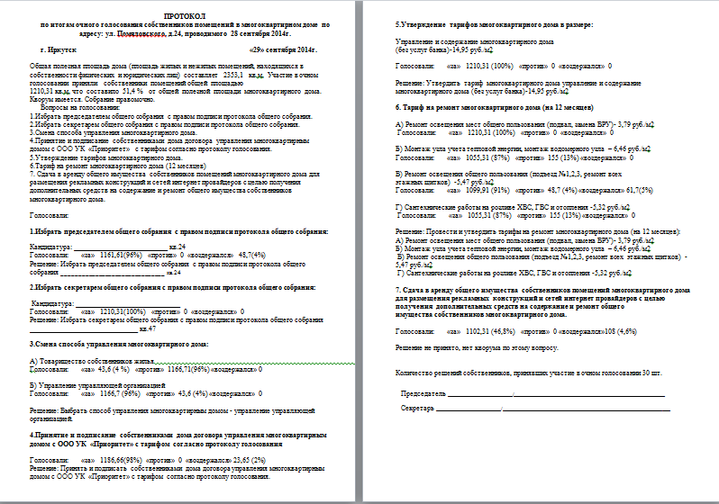
11 | Помяловского | 28 | нет протокола
12 | Советская | 170 | б/н от 13.06.2013 | расторжение договора управления МКД с ТСЖ "ТСЖ на Советской" выбор способа управления МКД, Выбор ООО УК " Приоритет"управляющей организацией, и заключении договора управления с ООО УК "Приоритет" | расторгнуть договор управления МКД с ТСЖ "ТСЖ на Советской" выбрать способа управления МКД управление управляющей организацией, Выбрать ООО УК " Приоритет"управляющей организацией, и заключить договор управления с ООО УК "Приоритет"
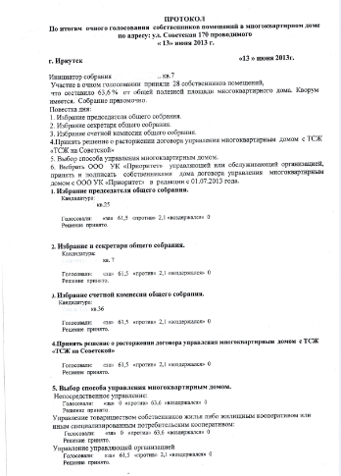 
13 | Советская | 170/1 | б/н от 04.08.2014 | Утвердить установку ограждения придомовой территории. | Решение принято: утвердить установку ограждения придомовой территории.
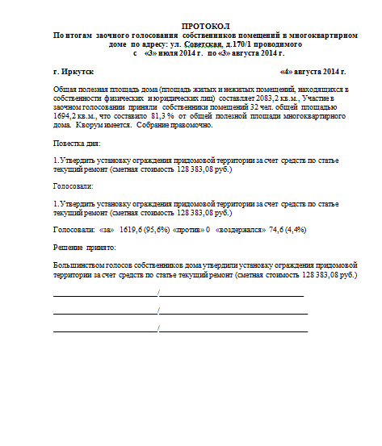
14 | Фридриха Энгельса | 12 | Не проводилось

